FORMATO GQ-016
PROPUESTA DE MEJORA | PROPUESTA DE MEJORA O INNOVACIÓN |  |  |  | REGISTRO
 |  |  |  |  | COPIA CONTROLADA
 |  |  |  |  | COD GQ-016-R | VERSION 0,5
 |  |  |  |  | FECHA 18-mar-21 | PAGINA 1 DE 1

Nombre de la propuesta: | Check list procedimiento elaboración TSS CLARO 700
Nombre de la persona o equipo que genera la PM: | Edwin David Martinez Gonzales

SITUACIÓN INICIAL |  |  | SITUACIÓN FINAL
No se cuenta con un procedimiento espeficifico para la elaboración de TSS en claro 700 |  |  | Paso a paso para elaboración de TSS claro 700

FOTO O DIBUJO INICIAL |  |  | FOTO O DIBUJO FINAL
 |  |  | 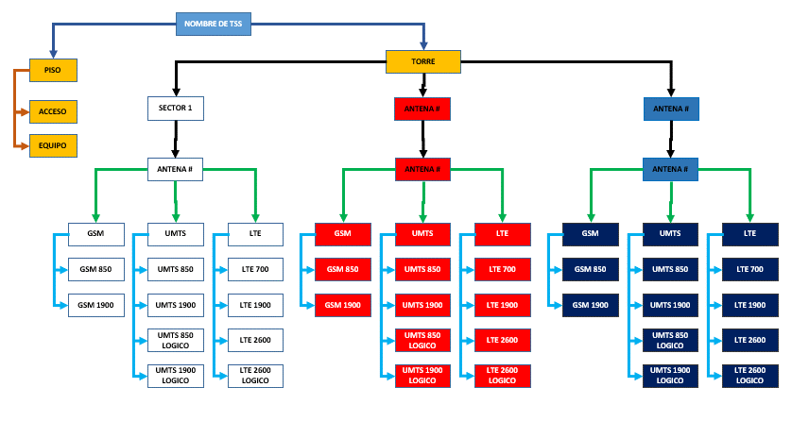

Objetivo: | Definir procedimiento para la elaboración de TSS claro 700
Alcance: | TSS Claro 700
Requerimientos: | Check list

Elaborado por: Coordinadora Sistemas Integrados de Gestión Natalia Lopez Marin |  | Revisado por: Dirección de I+D Marlon Alberto Henandez Arboleda |  | Aprobado por: Director de procesos Walter Jimenez

